상품제안서
에코라이프 크리에이티브 원목 홈웨어 벽시계 | 상품코드: S36380

 |  |  |  |  |  |  | 02-713-8555 | www.synergygift.co.kr
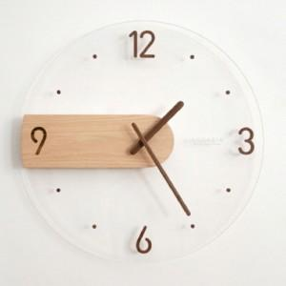

【상세/제작정보】

【인쇄/포장옵션】 | 실크 / 포장불가능

【공급단가】 | 수량 | 15~ | 100~ | 300~ | 500~ | 1,000~
*VAT별도 | 단가 | 40,230원 | 38,740원 | 37,250원 | 35,760원 | 34,860원

【상품 URL】 | https://www.synergygift.co.kr:443/src/goods_detail.php?gdno=36380

